Sheet1
ERD và Chức năng của Admin trong hệ thống quản lý sự kiện

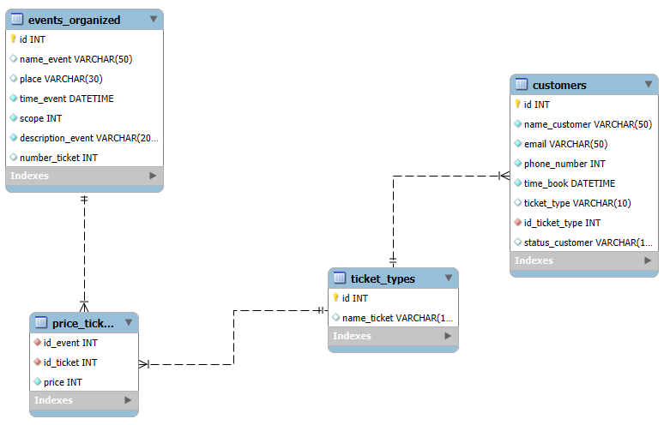

 | Actor | Roles
 | Admin | Xem danh sách sự kiện Thêm sự kiện mới Sửa thông tin sự kiện Xóa sự kiện Set giá vé Xem thông tin khách hàng đã mua vé Xem thống kê số lượng vé, tổng doanh thu mỗi sự kiện

